Trang_bìa
Posts and Telecommunications Institute of Technology |  |  |  |  |  |  | Thiết kế |  | Tài liệu phát triển |  | Tên hệ thống |  |  | Tìm kiếm việc và người giúp việc |  |  |  | Người tạo |  | TrungNH | Ngày tạo |  | 2018-01-10
 |  |  |  |  |  |  |  |  |  |  |  |  |  |  |  |  |  | Người cập nhật |  |  | Ngày cập nhật
 |  |  |  |  |  |  |  |  |  |  | Màn hình (ID) |  |  | Post_Recruitment |  | Màn hình (Tên) |  | Đăng thông tin tuyển người lao động

 | QUAN LY SINH VIEN Tài liệu phát triển hệ thống

 | Version 1.0

 |  |  |  |  |  |  |  |  |  | 1. Mục đích |  |  |  | 7. Giao diện màn hình
 |  |  |  |  |  |  |  |  |  | 2. Giới hạn hoạt động |  |  |  | 8. Danh sách hạng mục
 |  |  |  |  |  |  |  |  |  | 3. Giới hạn hệ thống |  |  |  | 9. Khái quát chức năng
 |  |  |  |  |  |  |  |  |  | 4. Chức năng liên quan |  |  |  | 10. Xử lý chi tiết
 |  |  |  |  |  |  |  |  |  | 5. Không bao gồm
 |  |  |  |  |  |  |  |  |  | 6. Sơ đồ

Posts and Telecommunications Institute of Technology |  |  |  |  |  |  | Thiết kế |  | Tài liệu phát triển |  | Tên hệ thống |  |  | Tìm kiếm việc và người giúp việc |  |  |  | Người tạo |  | TrungNH | Ngày tạo |  | 2018-01-10
 |  |  |  |  |  |  |  |  |  |  |  |  |  |  |  |  |  | Người cập nhật |  |  | Ngày cập nhật
 |  |  |  |  |  |  |  |  |  |  | Màn hình (ID) |  |  | Post_Recruitment |  | Màn hình (Tên) |  | Cập nhật thông tin người lao động

 | Lịch sử chỉnh sửa

 | Ver |  | Ngày cập nhật |  |  | Nội dung cập nhật |  |  |  |  |  |  |  | Người cập nhật
 |  |  |  |  |  |  |  |  |  |  |  |  |  |  | Ngày duyệt |  | Người duyệt |  | Ngày duyệt |  |  | Người duyệt
 | 1 |  | 2018-01-10 |  |  | Tạo mới |  |  |  |  |  |  |  | TrungNH

 | 2 |  | 2018-05-10 |  |  | Update (6) (7) (8) (9) (10) |  |  |  |  |  |  |  | TrungNH

Posts and Telecommunications Institute of Technology |  |  |  |  |  |  | Thiết kế |  | Tài liệu phát triển |  | Tên hệ thống |  |  | Gas Cylinder Management System |  |  |  | Người tạo |  | TruHT | Ngày tạo |  | 2016-06-27
 |  |  |  |  |  |  |  |  |  |  |  |  |  |  |  |  |  | Người cập nhật |  |  | Ngày cập nhật
 |  |  |  |  |  |  |  |  |  |  | Màn hình (ID) |  |  | Post_Recruitment |  | Màn hình (Tên) |  | Đăng tin tuyển người lao động

 | 1. Mục đích
 |  | - Dùng để đăng tải thông tin công việc
 |  | - Người đăng tin nhập đầy đủ các thông tin bắt buộc của công việc
 |  | - Sau khi nhất nút hoàn tất, hệ thống sẽ kiểm tra
 |  |  | + Trường hợp phát sinh lỗi, hệ thống sẽ thông báo lỗi cho người dùng tại màn hình này.
 |  |  | + Nếu hoàn tất đăng tin, hệ thống sẽ quay lại màn hình chính

 | 2. Giới hạn hoạt động
 |  | Không có

 | 3. Giới hạn hệ thống
 |  | Không có

 | 4. Chức năng liên quan
 |  | Không có

 | 5. Không bao gồm
 |  | Không có

Posts and Telecommunications Institute of Technology |  |  |  |  |  |  | Thiết kế |  | Tài liệu phát triển |  | Tên hệ thống |  |  | Gas Cylinder Management System |  |  |  | Người tạo |  | TruHT | Ngày tạo |  | 2016-06-27
 |  |  |  |  |  |  |  |  |  |  |  |  |  |  |  |  |  | Người cập nhật |  |  | Ngày cập nhật
 |  |  |  |  |  |  |  |  |  |  | Màn hình (ID) |  |  | Update_Info_Employee |  | Màn hình (Tên) |  | Cập nhật thông tin người lao động

Màn hình đăng tin tuyển dụng
 | 6. Sơ đồ

Khởi động
hệ thống

Màn hình chính

Address
Customer
RecruitmentPost
JobType

 | Table

 |  |  | № | Loại | Tên |  |  |  |  |  |  | I/O | Ghi Chú
 |  |  | 1 | M | Customer |  |  | Table quản lý thông tin người đăng tin |  |  |  | I
 |  |  | 2 | M | Address |  |  | Table chứa danh sách quận/huyện |  |  |  | I
 |  |  | 4 | M | JobType |  |  | Table chứa danh sách loại công việc |  |  |  | I
 |  |  | 5 | M | RecruitmentPost |  |  | Table chứa danh sách các bài đăng |  |  |  | I/O
 |  |  | 6
 |  |  | 7
 |  |  | 8
 |  |  | 9
 |  |  | 10

 |  |  |  | ※ Loại (M: Master / T: Transaction table / Ⅰ: INI file / W: work table / V: view / S: stored procedures / L: SQL loader / F: file)

Thiết_kế
Posts and Telecommunications Institute of Technology |  |  |  | Thiết kế |  |  | Tài liệu phát triển |  |  |  |  | Tên hệ thống |  |  | Tìm việc và người giúp việc |  |  | Người tạo | TrungNH | Ngày tạo | 2018-01-10
 |  |  |  |  |  |  |  |  |  |  |  |  |  |  |  |  |  | Người cập nhật |  | Ngày cập nhật
 |  |  |  |  |  |  |  |  |  |  |  | Màn hình (ID) |  |  | Post_Recruitment |  | Màn hình (Tên) | Đăng tải thông tin tuyển dụng

 | 7. Giao diện

 |  |  |  |  |  |  |  |  |  |  | *Hình giao diện chính
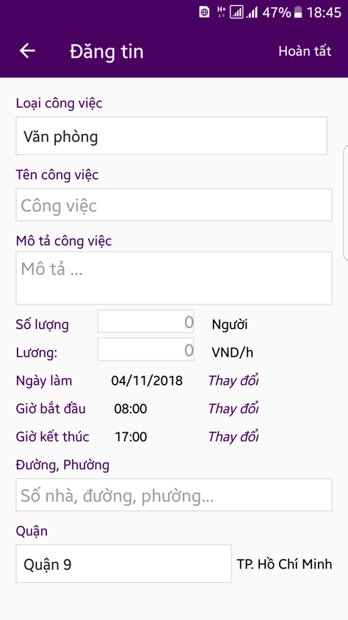

Posts and Telecommunications Institute of Technology |  |  |  | Thiết kế |  |  | Tài liệu phát triển |  |  |  |  | Tên hệ thống |  |  | Tìm việc và người giúp việc |  |  | Người tạo | TrungNH | Ngày tạo | 2018-01-10
 |  |  |  |  |  |  |  |  |  |  |  |  |  |  |  |  |  | Người cập nhật |  | Ngày cập nhật
 |  |  |  |  |  |  |  |  |  |  |  | Màn hình (ID) |  |  | Post_Recruitment |  | Màn hình (Tên) | Đăng tải thông tin tuyển dụng

 | 8. Danh sách hạng mục

 |  | [Vùng hiển thị cố định]
 |  | № | Tên hạng mục |  | Control |  |  |  |  | Nội dung hiển thị |  |  |  |  |  |  | Ý nghĩa
 |  | 1 | Loại công việc |  | TextView |  |  |  |  | Loại công việc |  |  |  |  |  |  | Mô tả nội dung nhập cho người dùng
 |  | 2 | Mô tả công việc |  | TextView |  |  |  |  | Mô tả công việc |  |  |  |  |  |  | Mô tả nội dung nhập cho người dùng
 |  | 3 | Số lượng |  | TextView |  |  |  |  | Số lượng |  |  |  |  |  |  | Mô tả nội dung nhập cho người dùng
 |  | 4 | Lương |  | TextView |  |  |  |  | Lương |  |  |  |  |  |  | Mô tả nội dung nhập cho người dùng
 |  | 5 | Ngày làm |  | TextView |  |  |  |  | Ngày làm |  |  |  |  |  |  | Mô tả nội dung nhập cho người dùng
 |  | 6 | Giờ bắt đầu |  | TextView |  |  |  |  | Giờ bắt đầu |  |  |  |  |  |  | Mô tả nội dung nhập cho người dùng
 |  | 7 | Giờ kết thúc |  | TextView |  |  |  |  | Giờ kết thúc |  |  |  |  |  |  | Mô tả nội dung nhập cho người dùng
 |  | 8 | Đường, phường |  | TextView |  |  |  |  | Đường, phường |  |  |  |  |  |  | Mô tả nội dung nhập cho người dùng
 |  | 9 | Quận |  | TextView |  |  |  |  | Quận |  |  |  |  |  |  | Mô tả nội dung nhập cho người dùng

 |  | [Vùng nhập]
 |  | № | Tên hạng mục | Loại dữ liệu | Độ dài |  |  | Bắt buộc |  |  | I/O | Control |  | Format |  | Ghi chú
 |  | 1 | Loại công việc | Chuỗi chữ |  |  |  |  |  |  | In/Out | Spinner
 |  | 2 | Tên công việc | Chuỗi chữ | 64 |  |  |  | Y |  | In | EditText
 |  | 3 | Mô tả công việc | Chuỗi chữ | 256 |  |  |  | Y |  | In | EditText
 |  | 4 | Số lượng người làm | Chuỗi số | 10 |  |  |  | Y |  | In | EditText
 |  | 5 | Lương | Chuỗi số |  | 15 |  |  | Y |  | In | EditText
 |  | 6 | Đường, phường | Chuỗi chữ | 255 |  |  |  | Y |  | In | EditText

 |  | [Vùng nút]
 |  | № | Tên hạng mục |  | Control |  |  |  |  |  |  |  | Ghi chú
 |  | 1 | Đổi loại công việc |  | Spinner
 |  | 2 | Đổi ngày làm |  | DatePicker
 |  | 3 | Đổi giờ bắt đầu |  | TimePicker
 |  | 4 | Đổi giờ kết thúc |  | TimePicker
 |  | 5 | Đổi nơi làm |  | Spinner
 |  | 6 | Hoàn tất đăng bài |  | Button

Posts and Telecommunications Institute of Technology |  |  |  | Thiết kế |  |  | Tài liệu phát triển |  |  |  |  | Tên hệ thống |  |  | Tìm việc và người giúp việc |  |  | Người tạo | TrungNH | Ngày tạo | 2018-01-10
 |  |  |  |  |  |  |  |  |  |  |  |  |  |  |  |  |  | Người cập nhật |  | Ngày cập nhật
 |  |  |  |  |  |  |  |  |  |  |  | Màn hình (ID) |  |  | Post_Recruitment |  | Màn hình (Tên) | Đăng tải thông tin tuyển dụng

 | 9. Khái quát chức năng
 |  | (1) Hiển thị ban đầu
 |  |  | 1. Hiển thị màn hình ở trạng thái ban đầu

 |  | (2) Thay đổi ngày làm
 |  |  | 1. Nhấn vào TextView "Thay đổi" để thay đổi ngày làm
 |  |  | 2. Hiển thị DatePicker để người dùng chọn ngày, tháng, năm.
 |  |  | Sau khi chọn hoàn tất hiển thị kết quả ra view

 |  | (3) Thay đổi giờ bắt đầu
 |  |  | 1. Nhấn vào TextView "Thay đổi" để thay đổi giờ bắt đầu làm
 |  |  | 2. Hiển thị TimePicker để người dùng chọn giờ
 |  |  | Sau khi chọn hoàn tất hiển thị kết quả ra view

 |  | (4) Thay đổi giờ kết thúc
 |  |  | 1. Nhấn vào TextView "Thay đổi" để thay đổi giờ kết thúc
 |  |  | 2. Hiển thị TimePicker để người dùng chọn giờ
 |  |  | Sau khi chọn hoàn tất hiển thị kết quả ra view

 |  | (5) Chọn nơi làm việc
 |  |  | 1. Nhấn vào TextView "Quận" để chọn nơi làm việc
 |  |  | 2. Hiển thị danh sách các quận huyện
 |  |  | Sau khi chọn, hiển thị nơi làm ra View

 |  | (6) Hoàn tất đăng bài
 |  |  | 1. Nhấn button "Hoàn tất" để xử lý
 |  |  | 2. Kiểm tra thông tin ở các trường bắt buộc
 |  |  | Nếu có lỗi, thông báo lỗi tại màn hình này
 |  |  | Lưu thành công thì quay lại màn hình chính của ứng dụng

Posts and Telecommunications Institute of Technology |  |  |  | Thiết kế |  |  | Tài liệu phát triển |  |  |  |  | Tên hệ thống |  |  | Tìm việc và người giúp việc |  |  | Người tạo | TrungNH | Ngày tạo | 2018-01-10
 |  |  |  |  |  |  |  |  |  |  |  |  |  |  |  |  |  | Người cập nhật |  | Ngày cập nhật
 |  |  |  |  |  |  |  |  |  |  |  | Màn hình (ID) |  |  | Post_Recruitment |  | Màn hình (Tên) | Đăng tải thông tin tuyển dụng

 | 10. Xử lý chi tiết
 |  | (1) Hiển thị ban đầu
 |  |  | Xem chi tiết
 |  | (2) Chọn ngày làm
 |  |  | Xem chi tiết
 |  | (3) Chọn giờ bắt đầu
 |  |  | Xem chi tiết
 |  | (4) Chọn giờ kết thúc
 |  |  | Xem chi tiết
 |  | (5) Chọn nơi làm việc
 |  |  | Xem chi tiết
 |  | (6) Hoàn tất đăng tin
 |  |  | Xem chi tiết

Xử lý chi tiết 10.2
Posts and Telecommunications Institute of Technology |  |  |  |  |  |  | Thiết kế |  | Tài liệu phát triển | Tên hệ thống | Tìm việc và người giúp việc |  |  | Người tạo | TrungNH | Ngày tạo | 2018-01-10
 |  |  |  |  |  |  |  |  |  |  |  |  |  | Người cập nhật |  | Ngày cập nhật
 |  |  |  |  |  |  |  |  |  | Màn hình (ID) | Update_Info_Employee | Màn hình (Tên) |  | Cập nhật thông tin người lao động

 | 10. Xử lý chi tiết
 |  | (2) Chọn ngày làm việc
 |  |  | 1. Nhấn và text "Thay đổi" để thực hiện xử lý
 |  |  | 2. Hiển thị DatePicker để người dùng chọn ngày, tháng năm
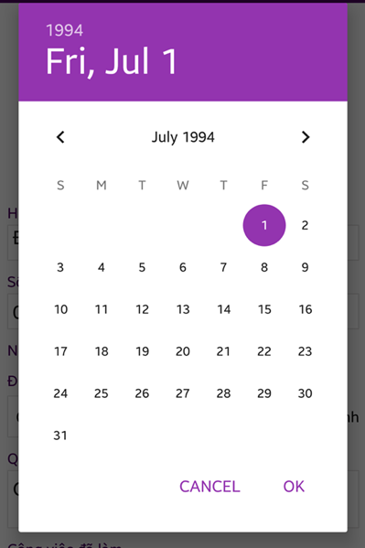

 |  |  |  |  |  | Giao diện minh hoạ
 |  |  |  | a. Hiển thị ngày hiện tại lên DatePicker
 |  |  |  | b. Xử lý button OK

 |  |  |  |  | № | Tên hạng mục |  | Nội dung check |  |  |  |  | Message Code
 |  |  |  |  | 1 | Ngày làm việc |  | Trường hợp ngày làm nhỏ hơn 3 ngày tính từ ngày hiện tại |  |  |  |  | SET_DATE_ERROR1
 |  |  |  |  | 2 | Ngày làm việc |  | Trường hợp ngày làm quá xa (hơn 3 tháng) |  |  |  |  | SET_DATE_ERROR2
 |  |  |  |  | Nếu thoả mãn, hiển thị ngày đã chọn ra View

 |  |  |  | c. Xử lý button CANCEL
 |  |  |  |  | Quay lại trạng thái ban đầu

Xử lý chi tiết 10.3
Posts and Telecommunications Institute of Technology |  |  |  |  |  |  | Thiết kế | Tài liệu phát triển | Tên hệ thống | Tìm việc và người giúp việc |  | Người tạo | TrungNH | Ngày tạo | 2018-01-10
 |  |  |  |  |  |  |  |  |  |  |  | Người cập nhật |  | Ngày cập nhật
 |  |  |  |  |  |  |  |  | Màn hình (ID) | Update_Info_Employee | Màn hình (Tên) | Cập nhật thông tin người lao động

 | 10. Xử lý chi tiết
 |  | (3) Chọn giờ bắt đầu làm việc
 |  |  | 1. Nhấn vào TextView "Thay đổi" để xử lý
 |  |  | 2. Hiển thị TimePicker để người dùng chọn thời gian

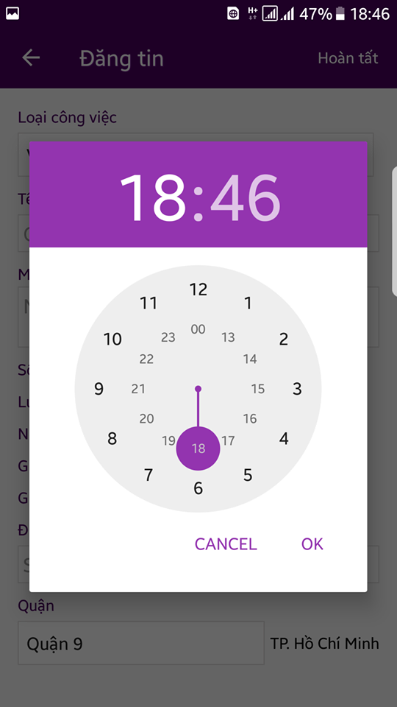

 |  |  |  |  |  | Hình minh hoạ

 |  |  |  | a. Xử lý button OK
 |  |  |  |  | Hiển thị ngày đã chọn ra View
 |  |  |  | b. Xử lý button CANCEL
 |  |  |  |  | Quay lại trạng thái ban đầu

Xử lý chi tiết 10.5
Posts and Telecommunications Institute of Technology |  |  |  |  |  | Thiết kế | Tài liệu phát triển | Tên hệ thống | Tìm việc và người giúp việc |  | Người tạo | TrungNH | Ngày tạo | 2018-01-10
 |  |  |  |  |  |  |  |  |  |  | Người cập nhật |  | Ngày cập nhật
 |  |  |  |  |  |  |  | Màn hình (ID) | Update_Info_Employee | Màn hình (Tên) | Cập nhật thông tin người lao động

 | 10. Xử lý chi tiết
 |  | (5) Chọn nơi làm việc
 |  |  | 1. Hiển thị spinner danh sách quận/ huyện

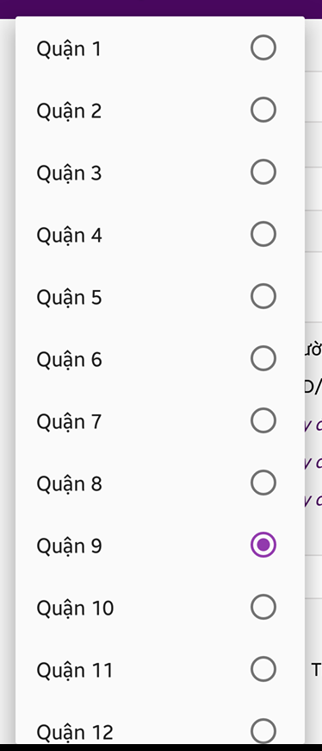

 |  |  |  |  | Giao diện minh hoạ

 |  |  |  | Lưu lại lựa chọn người dùng, hiển thị ra view

